Objednaj
OBJEDNÁVKOVÝ FORMULÁR - TRIČKÁ a MIKINY |  |  |  |  |  |  |  |  | 2024/2025

 | KONTAKTNÉ ÚDAJE |  | VYPLNENÝ FORMULÁR ODOŠLITE NA EMAIL: info@maturitne-oznamko.sk - min.počet tričiek/mikín - 5ks

 |  |  |  |  |  |  | Tvoja adresa:
 | Kód triedy: (mesto-škola-trieda) |  |  |  |  | Ulica:
 | Meno a priezvisko: |  |  |  |  | PSČ a MESTO:
 | Telefónne číslo:
 | E-mail: |  |  |  |  |  | Adresa školy:
 | Dátum objednania tričiek: |  |  |  |  | Škola:
 |  |  |  |  |  | Ulica:
 |  |  |  |  |  | PSČ a MESTO:
 |  |  |  |  |  |  |  |  |  | Veľkostná tabuľka - mikiny AWDIS JUST HOODS unisex

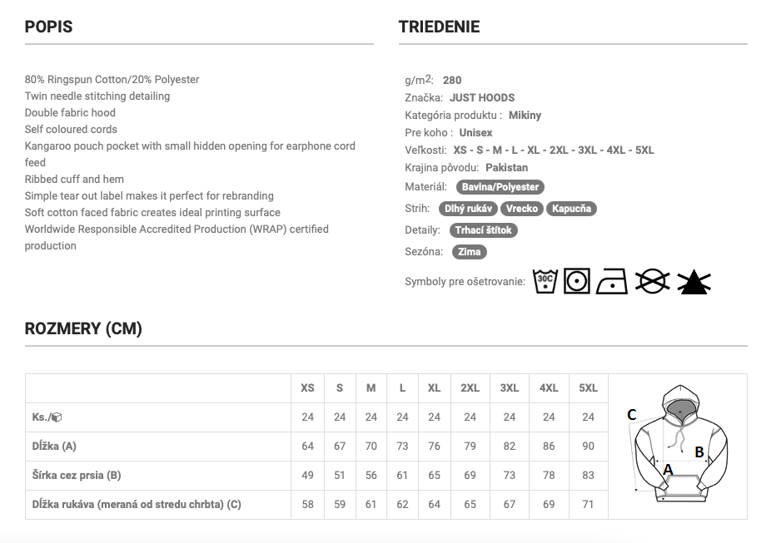

 | Druh: |  | Farba trička/mikiny | Typ | Predná strana | Zadná strana | Veľkosť výšivky/ | Počet | Číslo z galérie/
 |  |  |  |  |  |  | potlače |  | vlastný návrh
 | mikina bez kapucne
 | mikina s kapucňou
 | tričko s krátkym rukávom

 | P.č. | Meno (vyšiť/tlačiť) | Číslo na zadnú stranu | Veľkosť |  | P.č. | Meno (vyšiť/tlačiť) | Číslo na zadnú stranu | Veľkosť
 | 1 |  |  |  |  | 19
 | 2 |  |  |  |  | 20
 | 3 |  |  |  |  | 21
 | 4 |  |  |  |  | 22
 | 5 |  |  |  |  | 23
 | 6 |  |  |  |  | 24
 | 7 |  |  |  |  | 25
 | 8 |  |  |  |  | 26
 | 9 |  |  |  |  | 27
 | 10 |  |  |  |  | 28
 | 11 |  |  |  |  | 29
 | 12 |  |  |  |  | 30
 | 13 |  |  |  |  | 31
 | 14 |  |  |  |  | 32
 | 15 |  |  |  |  | 33
 | 16 |  |  |  |  | 34
 | 17 |  |  |  |  | 35
 | 18 |  |  |  |  | 36

 | Celkový počet veľkostí: |  |  | Písmo a farba potlače/výšivky:
 | XS |  |  | Font:
 | S |  |  | Veľkosť:
 | M |  |  | Farba:
 | L
 | XL
 | XXL
 | XXXL

 | OSTATNÉ POZNÁMKY K TRIČKÁM a MIKINÁM

Odoslanie objednávkového formuláru je s povinnosťou platby

PLATÍ SA AŽ PRI DODANÍ OBJEDNANÉHO TOVARU

VYPLNENÝ OBJEDNÁVKOVÝ FORMULÁR SPOLU S PRÍPADNÝMI PODKLADMI PROSÍME POSLAŤ NA: info@maturitne-oznamko.sk

